住民税所得割の確認方法
マイナポータルで確認
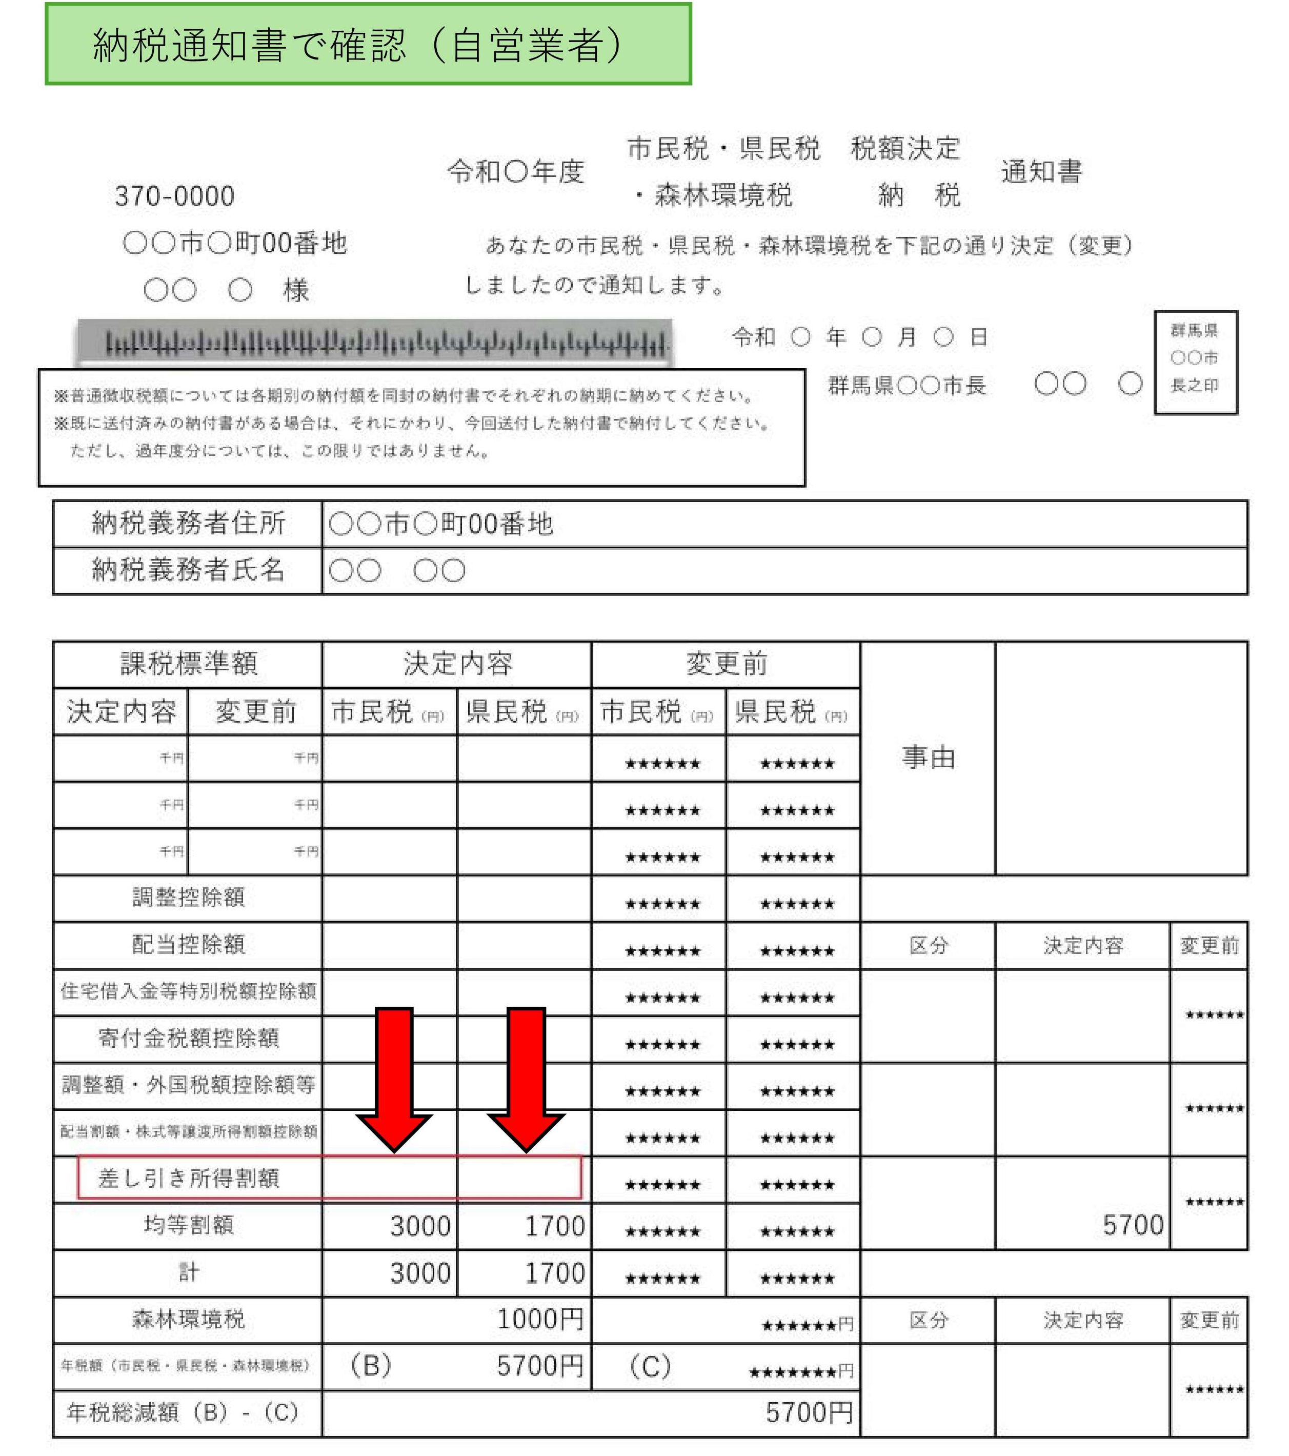
奨学のための給付金（通常給付） 住民税所得割の確認方法
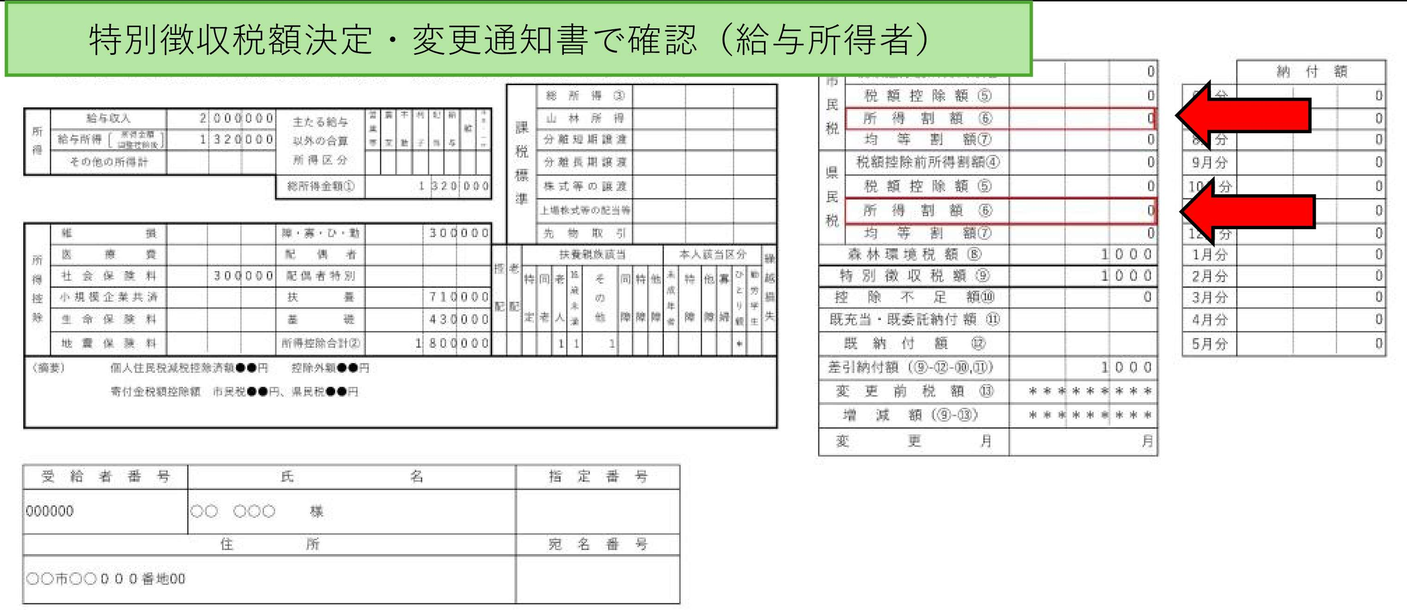
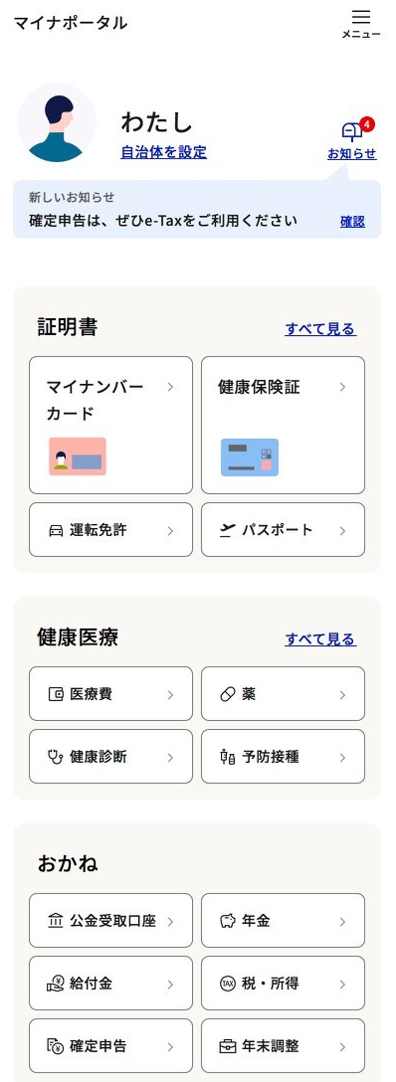


所得割額
「2026年度」を選択

所得・課税証明で確認（証明書は有料）
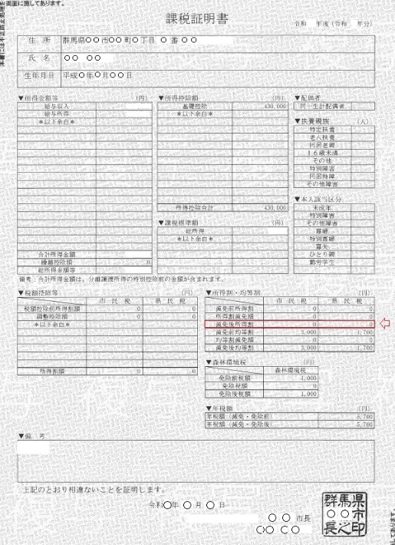
差し引き所得割額
「税・所得」をクリック
 | 対象早見表
 | 区 分 | 保護者１ | 保護者２
 | 市町村民税 | ① | ③
 | 都道府県民税 | ② | ④

 | 保護者全員の所得割額の合計

減免後所得割
 | 100円未満 |  | 対象 | 対象早見表
 | 100円以上105,500円未満 |  | 対象※
 | 105,500円以上182,500円未満
 | 182,500円以上 |  | 対象外
 | ※国籍・在留要件を満たす者
 | ※①～④それぞれが１００円未満の場合は切り捨て０円

市町村民税所得割額

都道府県民税所得割額

マイナンバー、納税通知書（自営業者）での確認方法を裏面に記載しています

